Hoja1
Tasa de desempleo
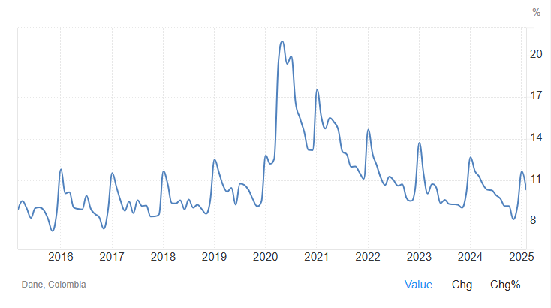
Tasa de desempleo |  | https://tradingeconomics.com/colombia/unemployment-rate
Mar-15 | 8.881%
Apr-15 | 9.493%
May-15 | 8.989%
Jun-15 | 8.269%
Jul-15 | 8.977%
Aug-15 | 9.044%
Sep-15 | 8.829%
Oct-15 | 8.205%
Nov-15 | 7.329%
Dec-15 | 8.558%
Jan-16 | 8.794%
Feb-16 | 10.047%
Mar-16 | 10.138%
Apr-16 | 9.021%
May-16 | 8.929%
Jun-16 | 8.891%
Jul-16 | 9.875%
Aug-16 | 8.926%
Sep-16 | 8.545%
Oct-16 | 9.301%
Nov-16 | 7.491%
Dec-16 | 8.759%
Jan-17 | 11.512%
Feb-17 | 10.479%
Mar-17 | 9.535%
Apr-17 | 8.786%
May-17 | 9.458%
Jun-17 | 8.623%
Jul-17 | 9.551%
Aug-17 | 9.132%
Sep-17 | 9.172%
Oct-17 | 8.377%
Nov-17 | 8.381%
Dec-17 | 8.535%
Jan-18 | 11.643%
Feb-18 | 10.722%
Mar-18 | 9.356%
Apr-18 | 9.317%
May-18 | 9.558%
Jun-18 | 8.892%
Jul-18 | 9.601%
Aug-18 | 9.012%
Sep-18 | 9.226%
Oct-18 | 8.920%
Nov-18 | 8.574%
Dec-18 | 9.525%
Jan-19 | 12.499%
Feb-19 | 11.565%
Mar-19 | 10.669%
Apr-19 | 10.163%
May-19 | 10.443%
Jun-19 | 9.202%
Jul-19 | 10.741%
Aug-19 | 10.658%
Sep-19 | 10.292%
Oct-19 | 9.628%
Nov-19 | 9.122%
Dec-19 | 9.447%
Jan-20 | 12.789%
Feb-20 | 12.188%
Mar-20 | 12.527%
Apr-20 | 19.593%
May-20 | 21.013%
Jun-20 | 19.401%
Jul-20 | 19.952%
Aug-20 | 16.585%
Sep-20 | 15.477%
Oct-20 | 14.496%
Nov-20 | 13.180%
Dec-20 | 13.164%
Jan-21 | 17.538%
Feb-21 | 15.537%
Mar-21 | 14.718%
Apr-21 | 15.488%
May-21 | 15.204%
Jun-21 | 14.647%
Jul-21 | 13.090%
Aug-21 | 12.861%
Sep-21 | 11.961%
Oct-21 | 11.995%
Nov-21 | 11.533%
Dec-21 | 11.096%
Jan-22 | 14.647%
Feb-22 | 12.905%
Mar-22 | 12.121%
Apr-22 | 11.168%
May-22 | 10.648%
Jun-22 | 11.261%
Jul-22 | 11.000%
Aug-22 | 10.600%
Sep-22 | 10.700%
Oct-22 | 9.721%
Nov-22 | 9.501%
Dec-22 | 10.300%
Jan-23 | 13.700%
Feb-23 | 11.400%
Mar-23 | 10.033%
Apr-23 | 10.725%
May-23 | 10.475%
Jun-23 | 9.342%
Jul-23 | 9.573%
Aug-23 | 9.277%
Sep-23 | 9.253%
Oct-23 | 9.231%
Nov-23 | 9.007%
Dec-23 | 10.014%
Jan-24 | 12.662%
Feb-24 | 11.666%
Mar-24 | 11.286%
Apr-24 | 10.647%
May-24 | 10.306%
Jun-24 | 10.269%
Jul-24 | 9.918%
Aug-24 | 9.663%
Sep-24 | 9.134%
Oct-24 | 9.134%
Nov-24 | 8.169%
Dec-24 | 9.125%
Jan-25 | 11.636%
Feb-25 | 10.330%

